Feuil1
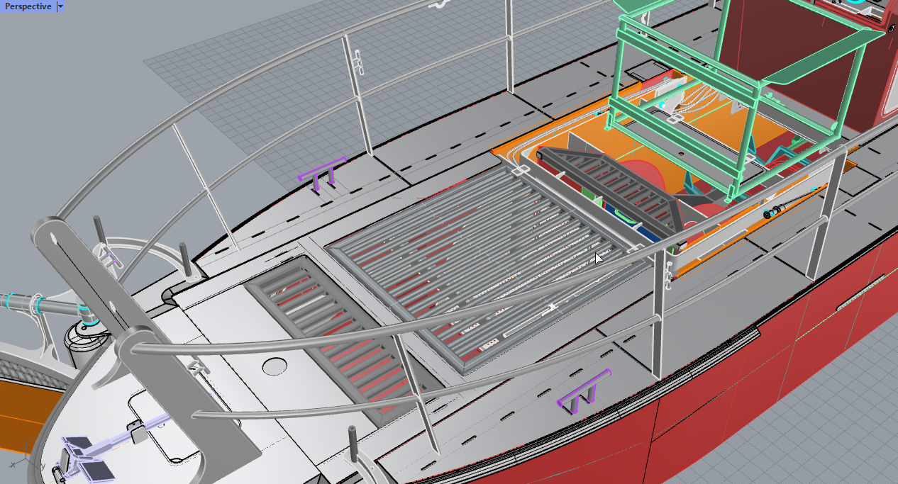
RDM Caillebottis - Pire des Cas |  | 1 pied sur 1 barre + poids total de la personne (100kg)*3/2 marge de securité si chargé

PARAMS |  |  |  | MASSE REPARTIE | MASSE PCT | PCT 5mm
L | Pas du découpage | nb de sections de contrainte | nb sect_tot | deltaz max (rep) | deltaz max (pct) | deltaz max (pct5)
0.4 | 5.00E-02 | 4.00 | 8.00 | 2.04E-02 | 0
0.6 | 4.00E-02 | 5.00 | 15.00 | 7.71E-02 | 0 | 4.57E-02
1 | 5.00E-02 | 4.00 | 20.00 | 3.79E-01 | 3.93E-01 | 2.13E-01
1.2 | 5.00E-02 | 4.00 | 24.00 | 6.63E-01 | 6.79E-01 | 3.69E-01
1.6 | 5.00E-02 | 4.00 | 32.00 | 1.59E+00 | 1.611 | 8.75E-01
1.8 | 5.00E-02 | 4.00 | 36.00 | 2.27E+00 | 2.294 | 1.246
deformation des caillebottis pour charge de 150kg/poutre (placée au milieu)
 | deltaz max (rep) | deltaz max (pct) | deltaz max (pct5)
0.4 | 2.04E-02 | 0
0.6 | 7.71E-02 | 0 | 4.57E-02
1 | 3.79E-01 | 0.393 | 2.13E-01
1.2 | 6.63E-01 | 0.679 | 3.69E-01
1.6 | 1.59E+00 | 1.611 | 8.75E-01
1.8 | 2.27E+00 | 2.294 | 1.25E+00
2 | 3.11E+00 | 3.147 | 1.71E+00
2.25 | 4.43E+00 |  | 2.43E+00
2.5 | 6.11E+00 |  | 3.34E+00
2 | 5.00E-02 | 4.00 | 40.00 | 3.11E+00 | 3.147 | 1.71E+00
2.25 | 5.00E-02 | 4.00 | 45.00 | 4.43E+00 |  | 2.43E+00
2.5 | 5.00E-02 | 4.00 | 50.00 | 6.11E+00 |  | 3.34E+00

Tube CARRE | 30xL (e=2)

 | masse personne [Kg] | 100
 | g | 10
 | poids [N] | 1000
 | P ajusté [N] | 1500
 | lg caract pied [cm] | 20
 | P/L lineique [N/cm] | 75

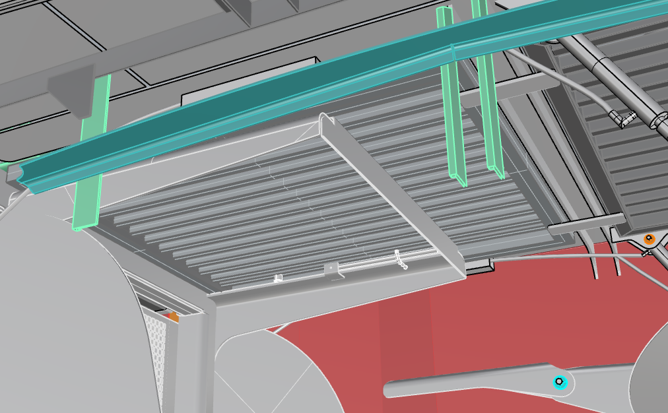
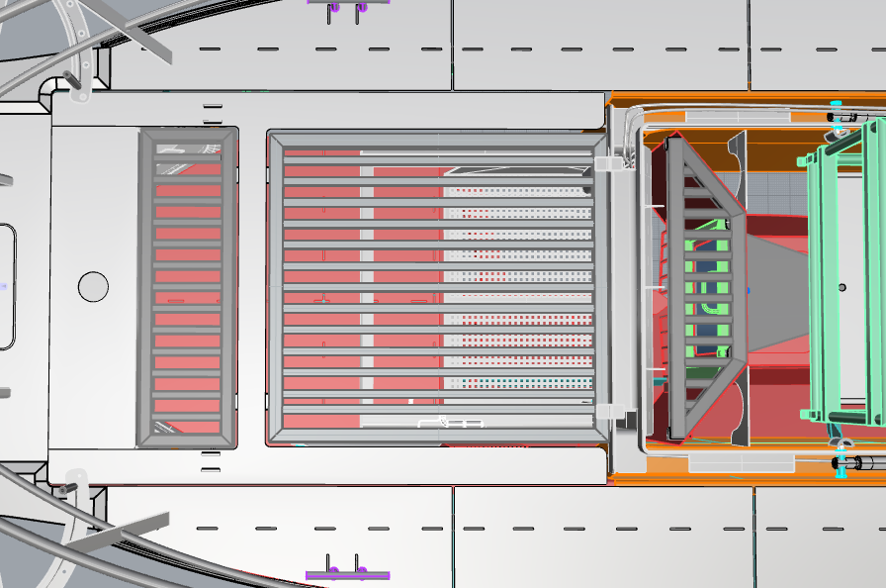
1273
1152
1,467 m^2*1,5t/m^2 = 2,2t

